1
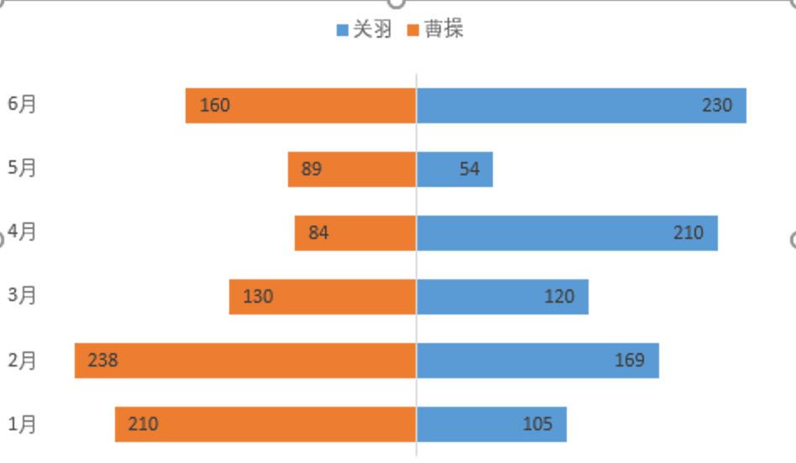
月份 | 关羽 | 曹操 | 根据原数据：绘制如下的图例
1月 | 105 | 210
2月 | 169 | 238
3月 | 120 | 130
4月 | 210 | 84
5月 | 54 | 89
6月 | 230 | 160

2
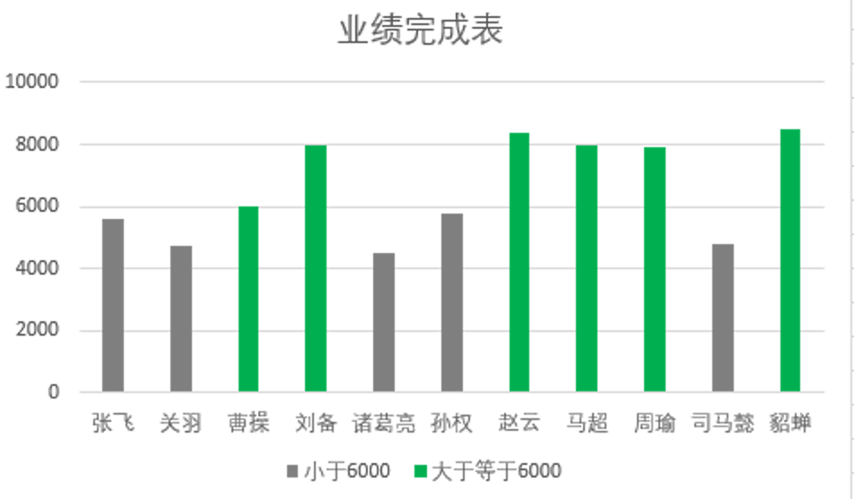
姓名 | 完成 | 要求：根据源数据，制作如下图表，小于6000的用灰色柱状图，大于等于6000用绿色柱状图
张飞 | 5600
关羽 | 4760
曹操 | 6000
刘备 | 8000
诸葛亮 | 4500
孙权 | 5800
赵云 | 8400
马超 | 8000
周瑜 | 7900
司马懿 | 4800
貂蝉 | 8500

